ชีต1
รหัสหมวดหมู่ | หมวดหมู่ | รหัสสินค้า | รูปภาพ | ชื่อสินค้า | ขนาด | รายละเอียด | สต๊อค | ราคาขายปลีก | ราคาตัวแทนจำหน่าย | หมายเหตุ
10 | แผงโซล่าเซลล์ | 101 | 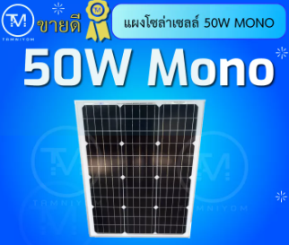 | แผงโซล่าเซลล์ | 50w | mono | 10 | 1100 | 1000 | ราคาไม่รวมค่าจัดส่ง
10 | แผงโซล่าเซลล์ | 102 | 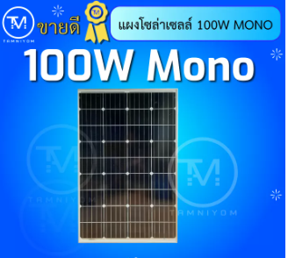 | แผงโซล่าเซลล์ | 100w | mono | 10 | 1700 | 1600
10 | แผงโซล่าเซลล์ | 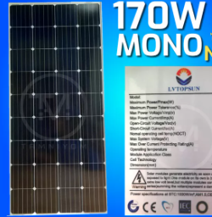 103 |  | แผงโซล่าเซลล์ | 170w | mono | 10 | 2200 | 2000
10 | แผงโซล่าเซลล์ | 104 | 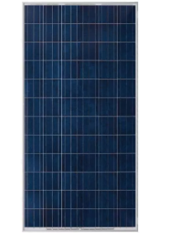 | แผงโซล่าเซลล์ | 330w | poly | 10 | 3400 | 3250
20 | ปั้มน้ำโซล่าเซลล์ | 201 | 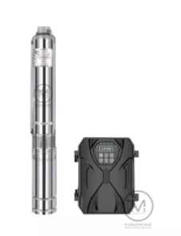 | ปั้มซัพเมิร์ส | 300w | สำหรับบ่อ 3 นิ้วขึ้นไป ท่อออก 1.25" | 10 | 5900 | 5500
20 | ปั้มน้ำโซล่าเซลล์ | 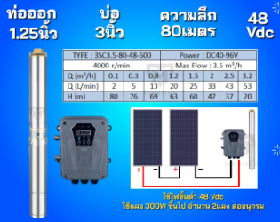 202 |  | ปั้มซัพเมิร์ส | 600w | สำหรับบ่อ 3 นิ้วขึ้นไป ท่อออก 1.25" | 10 | 6600 | 6300
20 | ปั้มน้ำโซล่าเซลล์ | 203 |  | ปั้มซัพเมิร์ส | 750w | สำหรับบ่อ 3 นิ้วขึ้นไป ท่อออก 1.25" | 10 | 7200 | 6700
20 | ปั้มน้ำโซล่าเซลล์ | 204 |  | ปั้มซัพเมิร์ส | 1500w | สำหรับบ่อ 3 นิ้วขึ้นไป ท่อออก 1.5" | 10 | 8000 | 7500
20 | ปั้มน้ำโซล่าเซลล์ | 205 | 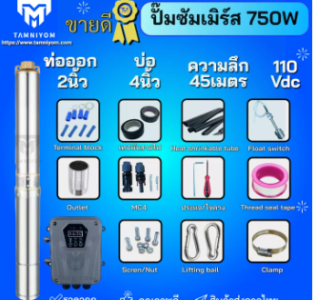 | ปั้มซัพเมิร์ส | 750w | 750W 4D 2" | 10 | 7300 | 6800
20 | ปั้มน้ำโซล่าเซลล์ | 205 |  | ปั้มซัพเมิร์ส | 1500w | 1500W 4D 2" | 10 | 8000 | 7500
20 | ปั้มน้ำโซล่าเซลล์ | 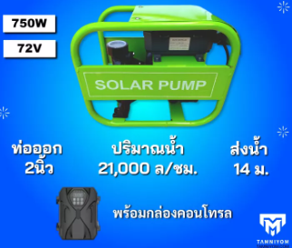 206 |  | ปั้ั้มหอยโข่ง | 750w | ท่อออก 2" | 10 | 7900 | 7500
20 | ปั้มน้ำโซล่าเซลล์ | 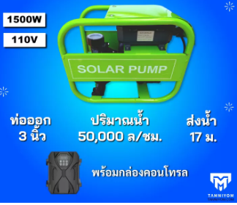 207 |  | ปั้ั้มหอยโข่ง | 1500w | ท่อออก 3" | 10 | 9800 | 9400
30 | โซล่าชาร์จเจอร์ | 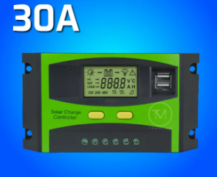 301 |  | soalr charger | 30A | pwm | 10 | 350 | 280
30 | โซล่าชาร์จเจอร์ | 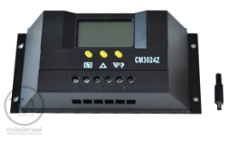 302 |  | soalr charger | 30A | pwm | 10 | 400 | 350
30 | โซล่าชาร์จเจอร์ | 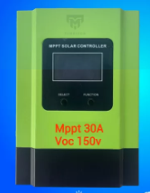 303 |  | soalr charger | 30A | mppt | 10 | 2250 | 2000
30 | โซล่าชาร์จเจอร์ | 304 |  | soalr charger | 60A | mppt | 10 | 3900 | 3650
40 | inverter | 401 |  | inverter offgrid | 24v 3500w | pure sine | 10 | 2900 | 2500
40 | inverter | 402 |  | inverter offgrid | 24v 5500w | pure sine | 10 | 4400 | 3900
40 | inverter | 403 |  | inverter hybrid | 24V 1600w | หม้อแปลง | 10 | 6850 | 5650
40 | inverter | 404 |  | inverter hybrid | 24V 1600w pwm 30A | หม้อแปลง | 10 | 6200 | 6000
40 | inverter | 405 | 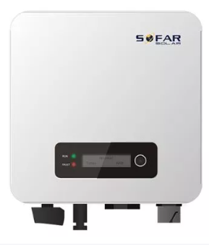 | inverter ongrid | 1.6 kw |  | 10 | 9500 | 9000
40 | inverter | 406 |  | inverter ongrid | 3.3 Kw |  | 10 | 11500 | 11000
50 | motor | 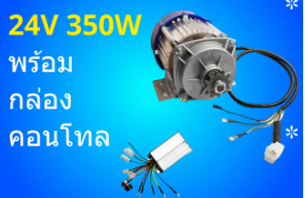 501 |  | 24V 350w |  |  | 10 | 3400 | 3250
50 | motor | 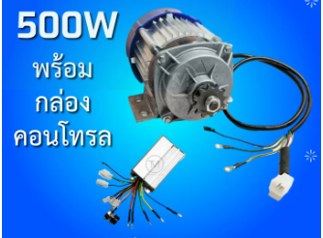 502 |  | 24V 500w |  |  | 10 | 3500 | 3350
60 | cable | 601 |  | สาย PV | เบอร์ 4 | ราคาต่อเมตร | 10 | 20 | 18
60 | cable | 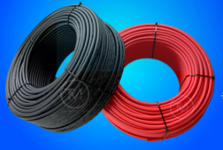 602 |  | สาย PV | เบอร์ 6 | ราคาต่อเมตร | 10 | 20 | 18
60 | cable | 603 |  | สาย VCT | 3 x 2.5 | ราคาต่อเมตร | 10 | 30 | 28
70 | อุปกรณ์ประกอบตู้ | 701 | 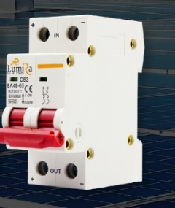 | DC breaker | 63 A |  | 10 | 180 | 140
70 | อุปกรณ์ประกอบตู้ | 702 |  | กันฟ้าผ่า DC | 1000 vdc |  | 10 | 250 | 185
70 | อุปกรณ์ประกอบตู้ | 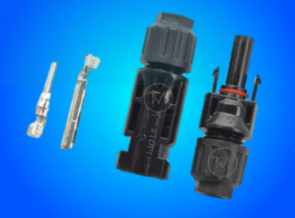 703 |  | MC4 |  | ราคาต่อ 1 คู่ | 10 | 18 | 15
80 | ชุดออฟกริด | 801 |  | ชุดออฟกริด 12V 3500w |  |  | 10
80 | ชุดออฟกริด | 802 |  | ชุดออฟกริด 24V 5500w |  |  | 10
81 | ชุดไฮบริด | 803 |  | ชุดไฮบริด 1600w |  |  | 10
81 | ชุดไฮบริด | 804 |  | ชุดไฮบริด 6 kw |  |  | 10
82 | ชุดออนกริด | 805 |  | ชุดออนกริด 1.6 kw |  |  | 10
82 | ชุดออนกริด | 806 |  | ชุดออนกริด 5 kw |  |  | 10
90 | ชุดปั้มน้ำพร้อมใช้ | 901 |  | ชุดปั้มน้ำซัพเมิร์ส 300w |  |  | 10
90 | ชุดปั้มน้ำพร้อมใช้ | 902 |  | ชุดปั้มน้ำซัพเมิร์ส 750w |  |  | 10
90 | ชุดปั้มน้ำพร้อมใช้ | 903 |  | ชุดปั้มน้ำซัพเมิร์ส 1500w |  |  | 10

